Лист1
 |  | Согласовано:
 |  | Директор МУ "Школьное питание"
 |  | ____________________ Л.С. Павлова

 | МЕНЮ
 | на " 09 " марта 2023 года

 | Прием пищи, наименование блюд | Масса порции (г) | Пищевые вещества (г) |  |  | Энергетическая ценность (ккал)
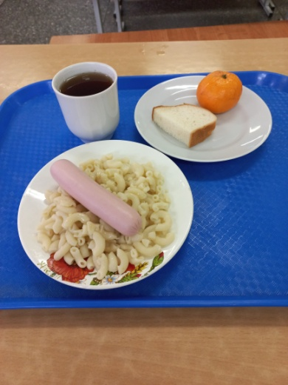
 |  |  | Б | Ж | У
 | ЗАВТРАК 1-4 класс
243 | Сосиска отварная с маслом сливочным | 60/5 | 5 | 12 | 1 | 126
202 | Макаронные изделия отварные | 150 | 5 | 6 | 37 | 212
376 | Чай с сахаром | 200 | 0 | 0 | 15 | 60
 | Мандарин | 90 | 1 | 0 | 8 | 38
 | Итого: |  | 11 | 18 | 60 | 436

 | ЗАВТРАК 5-11 класс
243 | Сосиска отварная с маслом сливочным | 60/5 | 5 | 12 | 1 | 126
202 | Макаронные изделия отварные | 150 | 5 | 6 | 37 | 212
376 | Чай с сахаром | 200 | 0 | 0 | 15 | 60
 | Мандарин | 90 | 1 | 0 | 8 | 38
 | Итого: |  | 11 | 18 | 60 | 436

